关系图
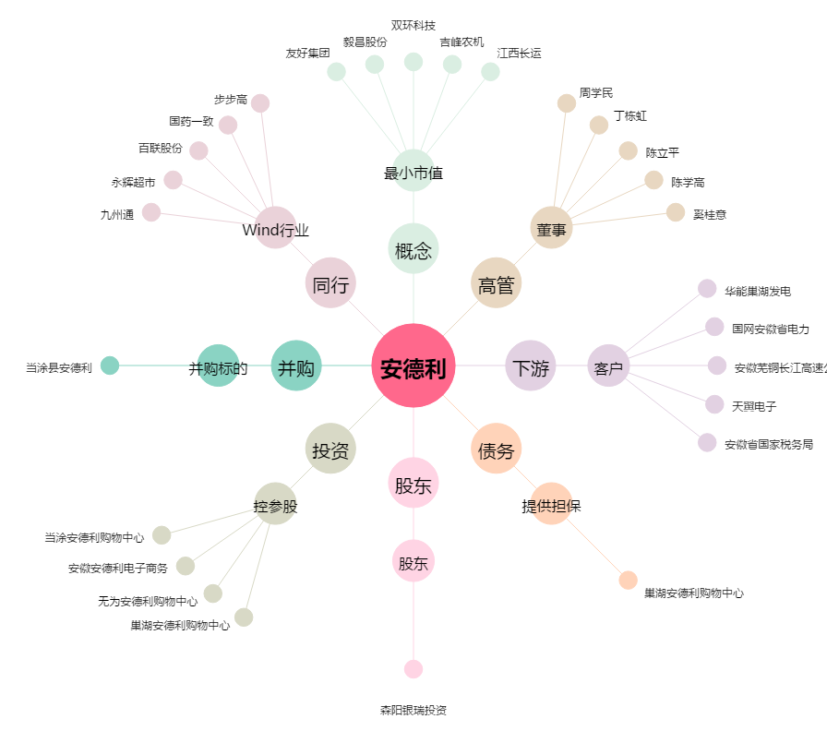
安德利[603031.SH] - 关系概览图

